②応募申請用紙1
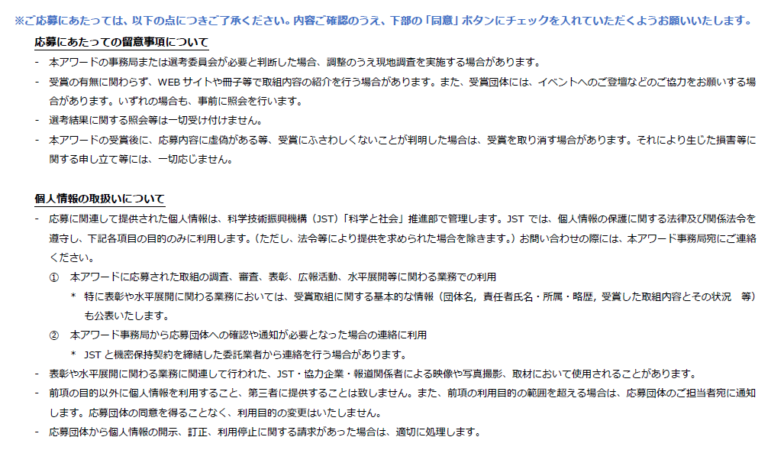
「STI for SDGs」アワード 応募申請用紙１（団体基本情報）

 | 記入項目 | 応募内容 | ※内容に関する補足
基本情報 | 応募団体正式名称 ※ （25文字以内） |  | 取組に直結する呼称などがある場合は、そちらでご応募いただけます。連名でのご応募の場合は代表団体名のみご記入ください。
 | 取り組み名称 ※ （35文字以内）
代表者情報 | 所属団体名［代表者］ ※ |  | ※本欄には団体代表者（責任者）の情報を記入ください。
 | 所属部署・学部等［代表者］
 | 氏名［代表者］ ※ |  | 応募取り組みに関する代表者（責任者）／姓の後に空白必要
 | 氏名（カナ）［代表者］ ※ |  | 全角カナ／姓の後に空白必要
 | 役職［代表者］
 | 郵便番号［代表者］ ※ |  | 半角数字／ハイフン不要
 | 住所：都道府県［代表者］ ※
 | 住所：市区町村以下［代表者］ ※
 | 電話番号［代表者］ ※ |  | 半角数字／ハイフン不要
 | メールアドレス［代表者］ ※
 | 審査に関する代表者への事務連絡の可否 |  | ”可”の場合のみ、代表者の方にも事務連絡を差し上げます。
担当者①情報 | 所属団体名［担当者①］ （※） |  | 審査に関する事務連絡を差し上げる場合がありますので、必ず連絡が取れる情報をご記入ください。
※代表者と同じ | 所属部署・学部等［担当者①］
場合は省略可 | 氏名［担当者①］ （※） |  | 姓の後に空白必要
※入力の場合は | 氏名（カナ）［担当者①］ （※） |  | 全角カナ／姓の後に空白必要
（※）は必須 | 役職［担当者①］
 | 郵便番号［担当者①］ （※） |  | 半角数字／ハイフン不要
 | 住所：都道府県［担当者①］ （※）
 | 住所：市区町村以下［担当者①］ （※）
 | 電話番号［担当者①］ （※） |  | 半角数字／ハイフン不要
 | メールアドレス［担当者①］ （※）
担当者②情報 | 所属団体名［担当者②］ （※） |  | 審査に関する事務連絡を差し上げる場合がありますので、必ず連絡が取れる情報をご記入ください。
※省略可 | 所属部署・学部等［担当者②］
※入力の場合は | 氏名［担当者②］ （※） |  | 姓の後に空白必要
（※）は必須 | 氏名（カナ）［担当者②］ （※） |  | 全角カナ／姓の後に空白必要
 | 役職［担当者②］
 | 郵便番号［担当者②］ （※） |  | 半角数字／ハイフン不要
 | 住所：都道府県［担当者②］ （※）
 | 住所：市区町村以下［担当者②］ （※）
 | 電話番号［担当者②］ （※） |  | 半角数字／ハイフン不要
 | メールアドレス［担当者②］ （※）
その他 | 連携する団体名 |  | 連名で応募したい団体がある場合、本欄に団体名を記入ください。但し、応募取り組みにおいて、代表団体と同様、表彰対象と みなすことができるような主体的な活動を行っている場合に 限ります。（活動に参加されている全ての団体を記入いただく必要はありません） 本欄にご記入いただいた団体については、表彰対象として表彰状への記載は行いますが、事務手続きや公表資料などにおいては、省略または注記とする場合がありますので、予めご了承ください。
 | 連絡事項 |  | 基本情報や事務局からの連絡等に補足事項がある場合は、本欄にご記入ください。

